2.Pivot VC
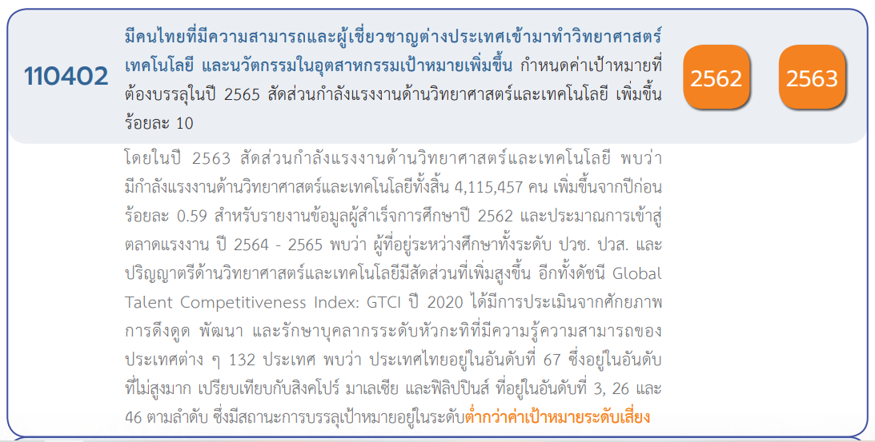
 |  |  |  |  |  |  |  | หมายเหตุ การประเมินความสอดคล้องของโครงการกับปัจจัยเป็นการดำเนินการเบื้องต้น สำหรับใช้เป็นข้อมูลประกอบการจัดทำโครงการสำคัญ
Count of ชื่อโครงการ / การดำเนินงาน | Column Labels
Row Labels | 2561 | 2562 | 2563 | 2564 | 2565 | (blank) | Grand Total
110402V01 |  | 8 | 6 |  | 1 |  | 15
110402F0101 |  | 5 | 4 |  |  |  | 9
110402F0102 |  | 2 |  |  | 1 |  | 3
110402F0103 |  | 1 | 2 |  |  |  | 3
110402V02 | 5 | 4 | 14 | 6 | 9 |  | 38
110402F0201 | 2 | 3 | 10 | 5 | 8 |  | 28
110402F0202 | 3 | 1 | 4 | 1 | 1 |  | 10
110402V03 | 1 | 6 | 3 | 1 |  |  | 11
110402F0301 |  | 2 | 1 |  |  |  | 3
110402F0302 | 1 | 4 | 2 | 1 |  |  | 8
110402V04 | 2 | 10 | 18 | 3 | 4 |  | 37
110402F0401 | 1 | 1 | 5 |  | 1 |  | 8
110402F0402
110402F0403 | 1 | 4 | 9 | 3 | 1 |  | 18
110402F0404 |  | 5 | 4 |  | 2 |  | 11
(blank) |  | 3 | 3 |  |  |  | 6
F00 |  | 3 | 3 |  |  |  | 6
Grand Total | 8 | 31 | 44 | 10 | 14 |  | 107

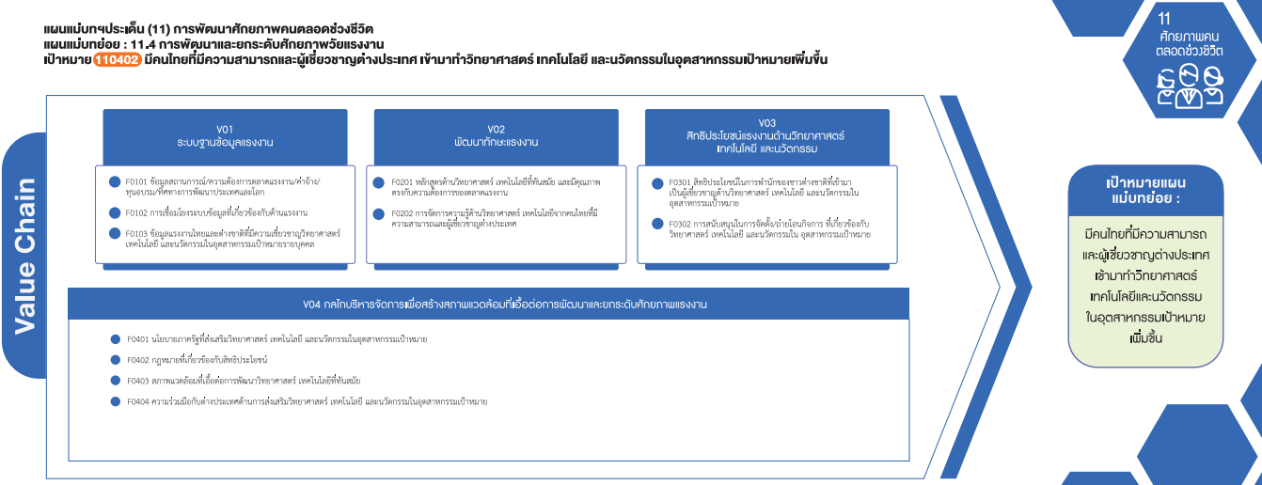
*F00 หมายถึง โครงการไม่สอดคล้องกับองค์ประกอบและปัจจัยใดของเป้าหมายแผนแม่บทย่อย

(9 โครงการ)
(28 โครงการ)
(3 โครงการ)
(3 โครงการ)
(10 โครงการ)
(8 โครงการ)
รวม 15 โครงการ
(3 โครงการ)
รวม 38 โครงการ
รวม 11 โครงการ

(8 โครงการ)

(18 โครงการ)
(11 โครงการ)
รวม 37 โครงการ

โครงการที่ไม่สอดคล้องกับองค์ประกอบและปัจจัยใดของเป้าหมายแผนแม่บทย่อย
จำนวน 6 โครงการ

